vlookup
■ VLOOKUP(検索値、範囲、列番号、検索の型)
検索値を範囲（テーブル）の左端列から検索して、その値が存在する行のうち、左から列番号目の列に入力されているデータを取り出す
会員番号 | 名前 | 性別
30001 | 飯田 | 男
30002 | 安倍 | 女
30003 | 保田 | 男
30004 | 矢口 | 男
30005 | 後藤 | 男
30006 | 石川 | 女
30007 | 吉澤 | 男
30008 | 辻 | 男
30009 | 加護 | 女

会員番号 | 名前 | 性別

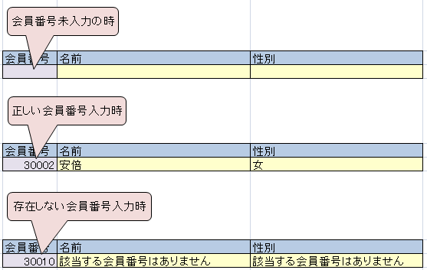

■ IFERROR(値、エラーの場合の値)
値がエラーの時にはエラーの場合の値を返す。エラーでなければ値をそのまま返す。

hlookup
会員番号 | 30001 | 30002 | 30003 | 30004 | 30005 | 会員番号
名前 | 中澤 | 石黒 | 飯田 | 安倍 | 福田 | 名前
性別 | 男 | 女 | 男 | 男 | 男 | 性別

■ HLOOKUP(検索値、範囲、行番号、検索の型)
検索値を範囲（テーブル）の上から検索して、その値が存在する列のうち、上から行番号目の行に入力されているデータを取り出す

課題家の広さ
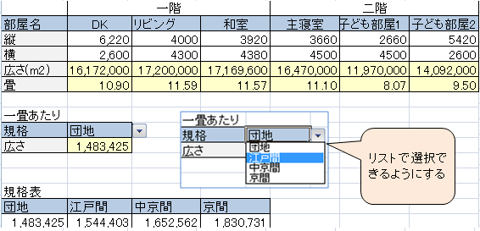
 | 一階 |  |  | 二階
部屋名 | DK | リビング | 和室 | 主寝室 | 子ども部屋1 | 子ども部屋2
縦 | 6,220 | 4000 | 3920 | 3660 | 2660 | 5420
横 | 2,600 | 4300 | 4380 | 4500 | 4500 | 2600
広さ(m2)
畳

一畳あたり
規格
広さ

規格表
団地 | 江戸間 | 中京間 | 京間
1,483,425 | 1,544,403 | 1,652,562 | 1,830,731

ある一戸建て住宅の部屋ごとの広さを畳の枚数で計りたい。
しかし畳の広さは規格によって異なっている。
規格表より、指定した規格に基づいた部屋の広さを表示できるように表を完成させよ。

一致
会員番号 | 名前 | 受講クラス | 会場 | 受講クラス | 会場
1 | 飯田 | 10 |  | 10 | 京都第一
2 | 安倍 | 60 |  | 20 | 京都第二
3 | 矢口 | 60 |  | 30 | 大阪第一
4 | 石川 | 40 |  | 40 | 大阪第二
5 | 吉澤 | 50 |  | 50 | 神戸
6 | 辻 | 60 |  | 60 | 奈良
7 | 加護 | 10
8 | 高橋 | 20
9 | 小川 | 30
10 | 紺野 | 30
右受講クラス会場対応表より受講クラスから会場が自動的に入力されるように数式を入力せよ
11 | 新垣 | 40
12 | 藤本 | 40
13 | 田中 | 50
14 | 道重 | 50
15 | 亀井 | 10

以上
会員番号 | 名前 | 得点 | コース | 得点 | コース
1 | 飯田 | 13 |  | 80 | 発展
2 | 安倍 | 80 |  | 70 | 応用
3 | 矢口 | 64 |  | 60 | 基本
4 | 石川 | 43 |  | 0 | 補習
5 | 吉澤 | 70
6 | 辻 | 60
7 | 加護 | 55
8 | 高橋 | 48
右得点コース対応表より得点からコースが自動的に入力されるように数式を入力せよ
9 | 小川 | 90
10 | 紺野 | 77
11 | 新垣 | 43
12 | 藤本 | 56
13 | 田中 | 73
14 | 道重 | 54
15 | 亀井 | 66

課題成績評価
No | 氏名 | 国語 | 評価 | 数学 | 評価 | 英語 | 評価 | 理科 | 評価 | 社会 | 評価 | 合計
1 | 飯田 吾郎 | 32 |  | 12 |  | 69 |  | 18 |  | 48
2 | 福田 裕子 | 66 |  | 35 |  | 52 |  | 99 |  | 27
3 | 安倍 一郎 | 100 |  | 98 |  | 66 |  | 55 |  | 50
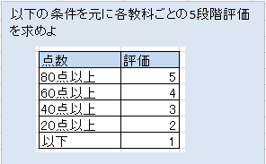
4 | 保田 裕子 | 20 |  | 76 |  | 36 |  | 24 |  | 69
5 | 後藤 義男 | 90 |  | 39 |  | 91 |  | 55 |  | 80
6 | 吉澤 なつみ | 95 |  | 91 |  | 23 |  | 25 |  | 54
7 | 新垣 秀樹 | 84 |  | 31 |  | 36 |  | 52 |  | 48
8 | 松浦 拓哉 | 75 |  | 43 |  | 87 |  | 9 |  | 92
9 | 矢口 圭 | 82 |  | 73 |  | 47 |  | 12 |  | 32
10 | 石川 昌男 | 12 |  | 23 |  | 63 |  | 13 |  | 34
11 | 紺野 真里 | 44 |  | 50 |  | 77 |  | 65 |  | 77
12 | 中澤 雅彦 | 34 |  | 42 |  | 31 |  | 62 |  | 36
13 | 市井 ひとみ | 23 |  | 28 |  | 90 |  | 65 |  | 25
14 | 辻 学 | 34 |  | 18 |  | 13 |  | 46 |  | 19
15 | 小川 卓 | 68 |  | 75 |  | 87 |  | 52 |  | 74
16 | 石黒 愛 | 18 |  | 28 |  | 47 |  | 82 |  | 57
17 | 加護 希 | 35 |  | 10 |  | 32 |  | 61 |  | 26
18 | 高橋 好伸 | 30 |  | 43 |  | 18 |  | 85 |  | 82
19 | 大谷 彩 | 98 |  | 27 |  | 86 |  | 46 |  | 62
20 | 柴田 純 | 73 |  | 80 |  | 35 |  | 65 |  | 21
 | 平均

課題名前性別
学生番号 | 氏名 | 性別 | 学生番号 | 氏名 | 性別 | 学生番号 | 氏名 | 性別
11 |  |  | 1 | 飯田 吾郎 | 男 | 11 | 紺野 真里 | 女
 |  |  | 2 | 福田 裕子 | 女 | 12 | 中澤 雅彦 | 男
 |  |  | 3 | 安倍 一郎 | 男 | 13 | 市井 ひとみ | 女
 |  |  | 4 | 保田 裕子 | 女 | 14 | 辻 学 | 男
 |  |  | 5 | 後藤 義男 | 男 | 15 | 小川 卓 | 男
 |  |  | 6 | 吉澤 なつみ | 女 | 16 | 石黒 愛 | 女
 |  |  | 7 | 新垣 秀樹 | 男 | 17 | 加護 希 | 女
 |  |  | 8 | 松浦 拓哉 | 男 | 18 | 高橋 好伸 | 男
 |  |  | 9 | 矢口 圭 | 女 | 19 | 大谷 彩 | 女
 |  |  | 10 | 石川 昌男 | 男 | 20 | 柴田 純 | 女

「学生番号」欄に1から20までの値が入力されれば名前と性別が自動的に入力されるように数式を設定せよ。
※検索値の大小で場合分け、IFERROR関数を用いる、など

